المستخدمين والأدوار
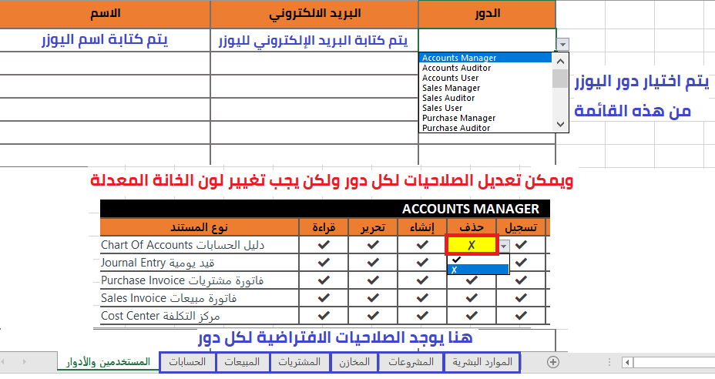
الاسم | البريد الالكتروني | الدور | Accounts Manager
 |  |  | Accounts Auditor
 |  |  | Accounts User
 |  |  | Sales Manager
 |  |  | Sales Auditor
 |  |  | Sales User
 |  |  | Purchase Manager
 |  |  | Purchase Auditor
 |  |  | Purchase User
 |  |  | Stock Manager
 |  |  | Stock Auditor
 |  |  | Stock User
 |  |  | Item Manager
 |  |  | Projects Manager
 |  |  | Projects Auditor
 |  |  | Projects User
 |  |  | HR Manager
 |  |  | HR Auditor
 |  |  | HR User
 |  |  | System Manager

